Sheet1
创建页 | 启用IPv6
 | 自动分配IPv6地址
 | IPv6详细设置请参考
 | 操作指南
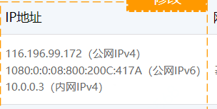
列表页 | 公网IPv4
 | 公网IPv6
 | 内网IPv4

超过用户累计购买数量
超过用户累计购买数量，请调整购买数量
个人用户暂不支持
目前暂不对个人认证用户开放低价折扣优惠活动，请静待后续活动，或在用户管理页面升级为企业用户。
购买数量超限
活动期间仅限购买1台云物理服务器
存在未支付订单
您有未支付订单，请在订单管理页面支付未支付订单
开机成功
关机成功
重启成功
仅关机状态支持
仅运行状态支持
仅关机/运行状态支持
仅有公网IP的实例支持
暂无数据或未搜索到相关数据请重新查询
重装系统成功

